상품제안서
그린무광 휴대용 물티슈 10매/15매/20매 | 상품코드: S26574

 |  |  |  |  |  |  | 02-713-8555 | www.synergygift.co.kr
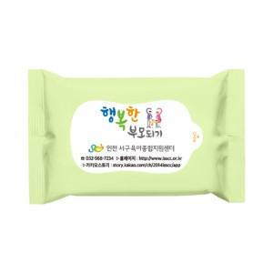

【상세/제작정보】 | * 기본수량 미만인 경우, 수량이 천단위가 아닌 경우, 별도의 라벨인쇄비(로쓰비)가 추가됩니다<div></div>

【인쇄/포장옵션】 | 풀칼라 / 포장불가능

【공급단가】 | 수량 | 1,000~ | 2,000~ | 3,000~ | 5,000~ | 10,000~
*VAT별도 | 10매 | 180원 | 170원 | 165원 | 160원 | 150원
 | 15매 | 250원 | 240원 | 230원 | 220원 | 210원
 | 20매 | 290원 | 280원 | 270원 | 260원 | 250원

【상품 URL】 | https://www.synergygift.co.kr:443/src/goods_detail.php?gdno=26574

